Sheet1
温升测试 |  |  |  |  |  |  |  | NO.

测试人 | 杨晓芳 |  | 审核 |  |  | 测试日期 | 2014-11-18
样品数量 | 手机 |  | 1台
软件版本 | T0006
硬件版本 | P1
测试目的 | 测试手机在最大功率下通话，玩游戏，播放视频时温升情况。
测试设备 | 手机1部，标配充电一1个，低电电池1块。综测仪CMU200、AG8960或者MT8820等；红外热像仪FLUKE Ti32；
测试方法 | 测试均是在测试机LCD背光开启到最亮（不勾选自动节电调节按钮）及声音开启到最大的情况下测得。 充电采用TC-G100充电器测试，充电测试前均是将电池放电后再开始测试，确保充电电流在最大的状态，最大充电电流为1500 mA。 播放动画为”少女时代”(金立测试视频播放的标准片源)，若无法播放，可采用类似高清视频代替。 通话采用耦合方式连接综合测试仪，将频段设置为GSM900MHz，功率控制等级设置为5级发射最大功率进行通话。 测试采用游戏为“决胜三国”或“植物大战僵尸”。
 | 正常使用时接触位置 |  | 玻璃 |  | 塑胶/橡胶 | 金属 |  | 备注
 | 脸部接触区(专指通话状态) |  | Tmax=36℃ |  | Tmax=38℃ | Tmax=35℃ |  | 判定区域平均温度是否超标
 | 手长时间握持区 |  | Tmax=43℃ |  | Tmax=45℃ | Tmax=40℃
 | 短暂触碰区 |  | Tmax=46℃ |  | Tmax=50℃ | Tmax=46℃ |  | 判定区域最高温度是否超标
 | 以上为非充电模式下测试标准 充电模式比非充电模式温升升高不超过2℃ 有条件的话实验室环境温度：25℃，测试在专设箱体中进行 详细记录环境温度

测试结果 | 状态 |  | 方法 |  | 正面实测（单位：℃） | 正面（℃）对比基准温度修正值 |  | 反面实测（单位：℃） | 反面（℃）对比基准温度修正值 | 判定
 | 耦合通话 环境温度：25 °C | 不插充电器 | 耦合连接综测仪，GSM900MHz,功率控制等级为5级最大发射功率通话30min | 标准 | 脸部接触区域Tmax=36 | 脸部接触区域Tmax=36 |  | 手长时间握持区域Tmax=45 | 手长时间握持区域Tmax=45 | Fail
 |  |  |  | 实测 | 39.6 | 39.6 |  | 40.9 | 40.9 |  | 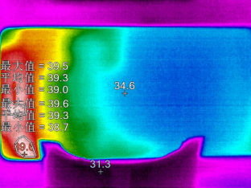 |  | 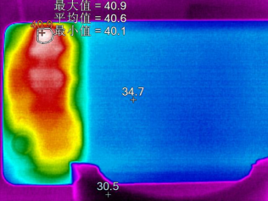
 |  | 插充电器 |  | 标准 | 脸部接触区域Tmax=38 | 脸部接触区域Tmax=38 |  | 手长时间握持区域Tmax=47 | 手长时间握持区域Tmax=47 | Fail
 |  |  |  | 实测 | 43 | 43 |  | 45.8 | 45.8 |  | 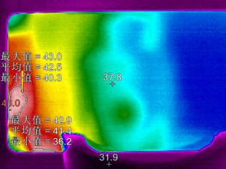
 | 摄像 环境温度：25 ℃ 25°C | 不插充电器 | 拍摄图片为彩色图片,屏幕最大亮度，摄像分辨率720P，30mins | 标准 | 手长时间握持区域Tmax=45（塑） | 手长时间握持区域Tmax=45（塑） |  | 短暂接触区域Tmax=50 | 短暂接触区域Tmax=50 | Fail
 |  |  |  | 实测 | 46.1 | 46.1 |  | 49.1 | 49.1 |  | 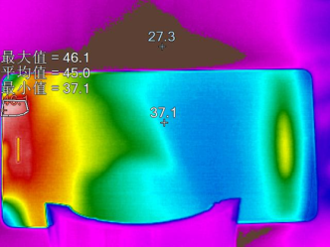 |  | 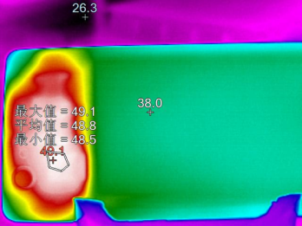
 |  | 插充电器 |  | 标准 | 手长时间握持区域Tmax=47(塑) | 手长时间握持区域Tmax=48(塑) |  | 短暂接触区域Tmax=52 | 短暂接触区域Tmax=52 | Pass
 |  |  |  | 实测 | 46.6 | 46.6 |  | 49.8 | 49.8
 | 玩游戏 环境温度：25 ℃ | 不插充电器 | 手机安装植物大战僵尸游戏，开始测试。40min | 标准 | 手长时间握持区域Tmax=43 | 手长时间握持区域Tmax=43 |  | 手长时间握持区域Tmax=45 | 手长时间握持区域Tmax=45 | Pass
 |  |  |  | 实测 | 37.9 | 37.9 |  | 42.2 | 42.2 |  | 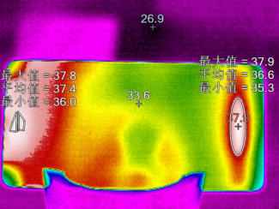
 |  | 插充电器 |  | 标准 | 手长时间握持区域Tmax=45 | 手长时间握持区域Tmax=45 |  | 手长时间握持区域Tmax=47 | 手长时间握持区域Tmax=47 | Pass
 |  |  |  | 实测 | 39.7 | 39.7 |  | 43.8 | 43.8 |  | 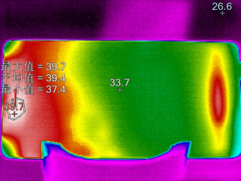 |  | 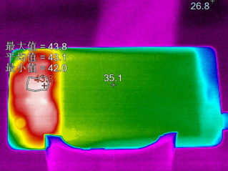
 | 播放高清视频 环境温度：25 ℃ | 不插充电器 | 播放”少女时代”高清视频1h | 标准 | 短暂接触区域Tmax=46 | 短暂接触区域Tmax=46 |  | 手长时间握持区域Tmax=45 | 手长时间握持区域Tmax=45 | Pass
 |  |  |  | 实测 | 39.8 | 39.8 |  | 39.8 | 39.8 |  | 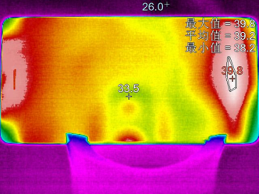 | 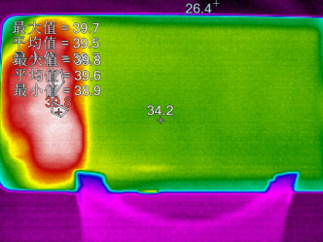
 |  | 插充电器 |  | 标准 | 短暂接触区域Tmax=48 | 短暂接触区域Tmax=48 |  | 手长时间握持区域Tmax=47 | 手长时间握持区域Tmax=47 | 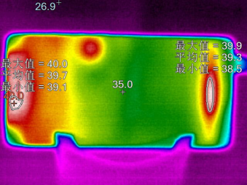 Pass
 |  |  |  | 实测 | 40 | 40 |  | 42.7 | 42.7
 | 上网播放在线视频 环境温度：25 ℃ 24°C | 不插充电器 | 手机开启WIFI，进入浏览器播放在线视频，开始测试，30mins。 | 标准 | 短暂接触区域Tmax=46 | 短暂接触区域Tmax=46 |  | 手长时间握持区域Tmax=45 | 手长时间握持区域Tmax=45 | Pass
 |  |  |  | 实测 | 42 | 42 |  | 43 | 43
 |  | 插充电器 |  | 标准 | 短暂接触区域Tmax=48 | 短暂接触区域Tmax=48 |  | 手长时间握持区域Tmax=47 | 手长时间握持区域Tmax=47 | Pass
 |  |  |  | 实测 | 37.1 | 38.1 |  | 38.5 | 39.5 |  | 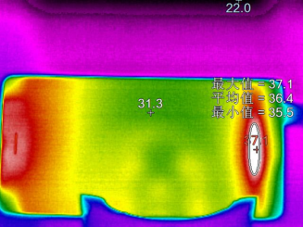 |  | 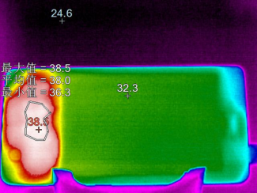
最终判定 | Fail
备注 | 1 耦合通话：脸部接触区域插充电器&不插充电器均Fail 2 摄像：手长时间握持区域不插充电器Fail

